Dimension Sprite
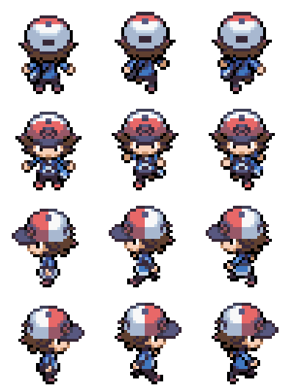
HERO MARCHE | Ligne (y) | Colonne (x)
Nombre de sprite | 4 | 3
Pixel Border 1 | 3 | 4
Pixel Border 2 | 0 | 4
Pixel Séparation | 3 | 8
Pixel Sprite | 29 | 24
Pixel Total | 128 | 96
Taille Tot Original | 8.9415752326 | 6.7061803479
Taille Crop | 2.0258256386 | 1.676545087
Taille Crop Voulue | 2 | 1.6551724138
Taille Tot Reshape | 8.8275862069 | 6.6206896552
Vérification | TRUE | TRUE
Numéro Crop | 3 | 1
Timing / Clip | 0.2 | 1.1
Nom Feuille | Dimension Sprite
Nom Sprite | Hero_Marche
Nom Sprite Original | Hero_Marche_Originel

HERO MARCHE | Ligne (y) | Colonne (x)
Nombre de sprite | 4 | 3
Pixel Border 1 | 3 | 4
Pixel Border 2 | 0 | 4
Pixel Séparation | 3 | 8
Pixel Sprite | 29 | 24
Pixel Total | 128 | 96
Taille Tot Original | 2.4253943231 | 2.0125916778
Taille Crop | 2.0258256386 | 1.676545087
Vérification | TRUE | TRUE
Numéro Crop | 2 | 2
Nom Feuille | Dimension Sprite
Nom Sprite | Hero_Marche
Nom Sprite Original | Hero_Marche_Originel

Listes_Sprite Sheet
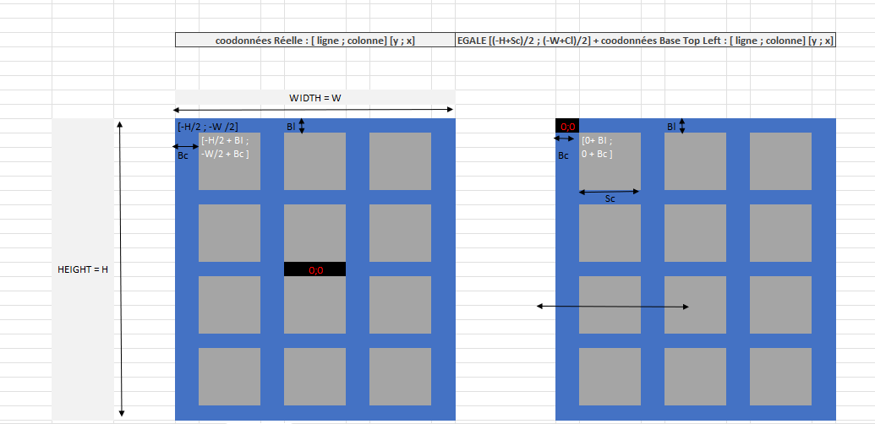
HERO MARCHE | Ligne (y) | Colonne (x)
Nombre de sprite | 4 | 3
Pixel Border 1 | 3 | 4
Pixel Border 2 | 0 | 4
Pixel Séparation | 3 | 8
Pixel Sprite | 29 | 24
Pixel Total | 128 | 96
Taille Tot Original | 8.9415752326 | 6.7061803479
Taille Crop | 2.0258256386 | 1.676545087
Taille Crop Voulue | 2 | 1.6551724138
Taille Tot Reshape | 8.8275862069 | 6.6206896552
Vérification | TRUE | TRUE
Numéro Crop | 3 | 1
Timing / Clip | 0.2 | 1.1
Nom Feuille | Dimension Sprite
Nom Sprite | Hero_Marche
Nom Sprite Original | Hero_Marche_Originel

Testing KeyState
aaaaa
 |  |  | A | TRUE
 |  |  | B | FALSE
 | End |  | C | FALSE
vbKeyLButton |  | vbKeyRButton | D | FALSE
FALSE |  | FALSE | E | FALSE
 | vbKeyUp |  | F | FALSE
 | FALSE |  | G | TRUE
vbKeyLeft |  | vbKeyRight | H | FALSE
FALSE |  | FALSE | I | FALSE
 | vbKeyDown |  | J | FALSE
 | FALSE |  | K | FALSE
 |  |  | L | FALSE
 |  |  | M | FALSE
 |  |  | N | FALSE
 |  |  | O | FALSE
 |  |  | P | TRUE
 |  |  | Q | TRUE
 |  |  | R | FALSE
 |  |  | S | FALSE
 |  |  | T | FALSE
 |  |  | U | TRUE
 |  |  | V | FALSE
 |  |  | W | FALSE
 |  |  | X | FALSE
 |  |  | Y | FALSE
 |  |  | Z | FALSE

Bourg Palette
